СС (УР)
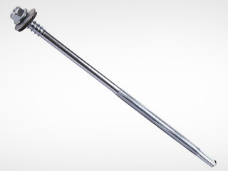
1. Саморезы для крепления стеновых сэндвич-панелей (УР):
Поставщики: компания Hilti и Ejot.
На примере шурупов типа S-CD65C5.5.

- Формула расчета:
S х 1,5, где
S - общее количество квадратных метров стеновых панелей, в пределах одной толщины и одних цветовых решений, кв.м.;
1,5 - коэффициент количества шурупов, т.е на 1 м2 панели требуется 1,5 шурупа;
Добавляем 10% на неучтенные расходы (например, брак или утеря шурупов).

- Пример расчета:
Наименование | Общая площадь заказа, м2 | Наименование шурупа (выбрано по каталогу) | Кол-во шурупов, шт. | RAL | Формула по приведенному расчету
Итого, стеновая, толщ. 80 мм, 9003/9003 | 1000.00 | S-CD65C5.5x130 | 1700 | 9003 | ОКРВВЕРХ(($F$13*1,5)*1,1;100)

- Примечание:
S-CD65C 5.5x130 - обозначение шурупа в зависимости от толщины сэндвич-панели и материала крепления (смотри рисунок 1 и 3. Подробнее в каталоге Hilti на стр. 6.4)*
Определение длины шурупов для стеновых сэндвич-панелей:
Определяется суммированием толщины панели и запасом в 50 мм.
Например:
b+50 мм., где
b - толщина стеновой панели, мм.;
50 - запас по длине шурупа, мм.
Расчет:
80+50=130 мм.
RAL определяется от наружного/внутреннего цвета сэндвич-панели, в зависимости от того, куда происходит крепление (внутри или снаружи здания соответственно). А так же по желанию заказчика.
Следует помнить, что в 1 упаковке саморезов, находится количество шурупов кратное 100 шт.

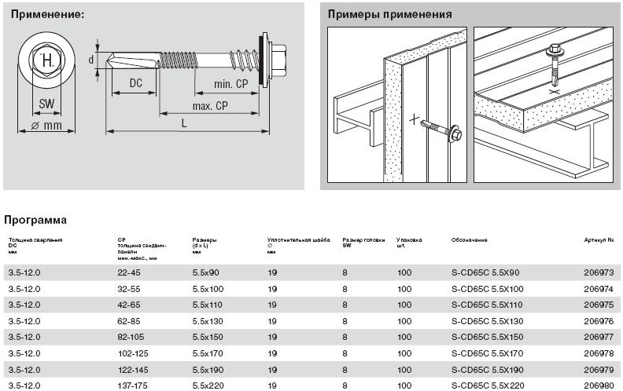

Рисунок 1
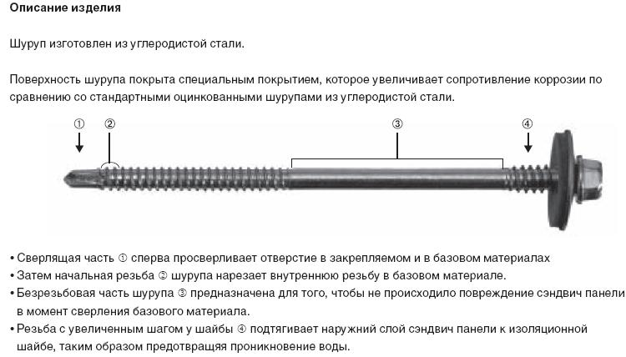

Рисунок 2
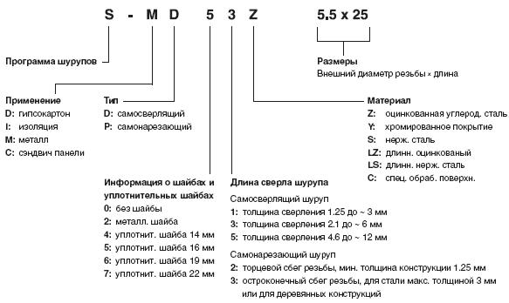

Рисунок 3

СК (УР)
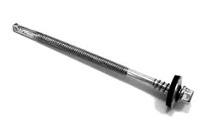
2. Саморезы для крепления кровельных сэндвич-панелей (УР):
Поставщики: компания Hilti и Ejot.
На примере шурупов типа S-CD65C5.5.

- Формула расчета:
S х 2, где
S - общее количество квадратных метров стеновых панелей, в пределах одной толщины и одних цветовых решений, кв.м.;
2 - коэффициент количества шурупов, т.е.на 1 м2 панели требуется 2 шурупа;
Добавляем 10% на неучтенные расходы (например, брак или утеря шурупов).

- Пример расчета:
Наименование | Общая площадь заказа, м2 | Наименование шурупа (выбрано по каталогу) | Кол-во шурупов, шт. | RAL | Формула по приведенному расчету
Итого, кровельная, толщ. 100 мм, 9003/9003 | 1000.00 | S-CD65C5.5x190 | 2200 | 9003 | ОКРВВЕРХ(($F$13*2)*1,1;100)

- Примечание:
S-CD65C 5.5x190 - обозначение шурупа в зависимости от толщины сэндвич-панели и материала крепления (смотри рисунок 1 и 3. Подробнее в каталоге Hilti на стр. 6.4)*
Определение длины шурупов для кровельной сэндвич-панелей:
Определяется суммированием толщины кровельной панели, ребер жесткости в 40 мм. и запасом в 50 мм.
Например:
b+50+40 мм., где
b - толщина кровельной панели завода "Лиссант", мм;
50 - запас по длине шурупа, мм.
40 - размер ребра жесткости кровельных панелей завода "Лиссант", мм.
Расчет:
100+50+40=190 мм.
RAL определяется от наружного/внутреннего цвета сэндвич-панели, в зависимости от того, куда происходит крепление (внутри или снаружи здания соответственно). А так же по желанию заказчика.
Следует помнить, что в 1 упаковке саморезов, находится количество шурупов кратное 100 шт.

Рисунок 1

Рисунок 2

Рисунок 3

ШК (УР)
3. Шурупы для крепления стыков кровельных сэндвич-панелей (УР):
Поставщик: компания Hilti.
На примере шурупов типа S-MD51Z 4,8x19.
(Крепление осуществляется по смежному (крайнему) ряду панелей в промежутках между шурупами для сэндвич-панелей с шагом не менее 250 мм. )
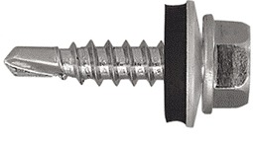
- Формула расчета:
S х 4, где
S - общее количество квадратных метров стеновых панелей, в пределах одной толщины и одних цветовых решений, кв.м.;
4 - коэффициент количества шурупов, т.е.на 1 м2 панели требуется 4 шурупа;
Добавляем 10% на неучтенные расходы (например, брак или утеря шурупов).

- Пример расчета:
Наименование | Общая площадь заказа, м2 | Наименование шурупа | Кол-во шурупов, шт | RAL | Формула по приведенному расчету
Итого, кровельная, толщ. 100 мм, 9003/9003 | 1000.00 | S-MD51Z 4,8x19 | 4400 | 9003 | ОКРВВЕРХ(($F$14*3)*1,1;100)

- Примечание:
S-MD51Z 4,8x19 - обозначение шурупа для крепления сэндвич-панели (смотри рисунок 1 и 2. Подробнее в каталоге Hilti на стр. 1.20)*
RAL определяется от наружного цвета кровельной сэндвич-панели. А также по желанию заказчика.
Следует помнить, что в 1 упаковке саморезов, находится количество шурупов кратное 100 шт.

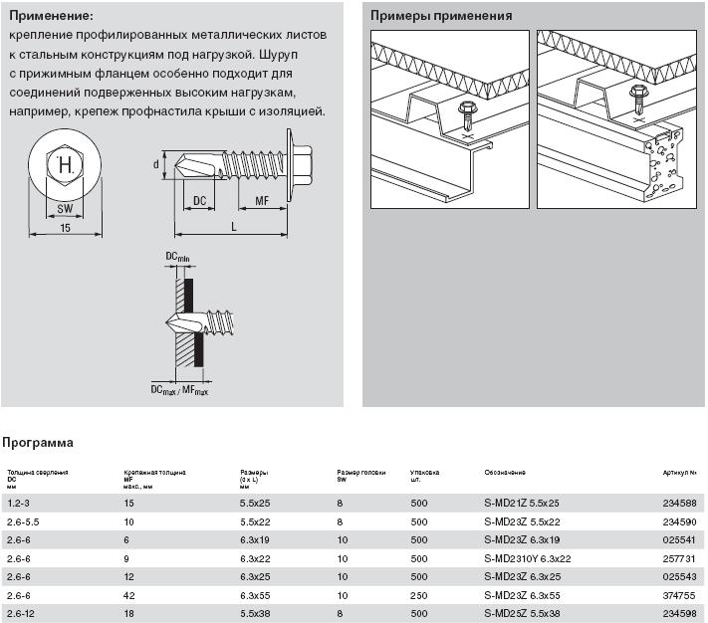

Рисунок 1

Рисунок 2

ШФ
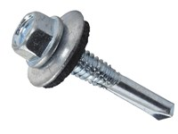
4. Шурупы для фасонных элементов:
Поставщик: компания
На примере шурупов типа S-MD51Z 4,8x19.

- Формула расчета:
(Lo / Lэ)* х Lэ х 8, где
Lo - длина по факту, п.м.;
Lэ - длина элемента (от 1 до 3), п.м.;
8 - количество крепежа на один п.м., шт.;
Добавляем 10% на неучтенные расходы (например, брак или утеря шурупов);
*Полученное число округляем до десятых в большую сторону.

- Пример расчета:

1 | 2 | 3 | 4 | 5 | 6 | 7 | 8 |  |  |  |  |  |  | 9 | 10 | 11 | 12
Элемент | Рисунок | RAL | Длина по факту, п.м. | Длина эл-та | Кол-во, шт | Длина общая, п.м. | Развертка |  |  |  |  |  |  | Длина развертки | Крепеж, шт | Кол. после округления | Формула по приведенному расчету
ФЭ-1 | 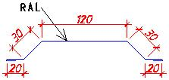 | 9003 | 79.0 | 2.0 | 40 | 80.0 | 10 | 20 | 30 | 120 | 30 | 20 | 10 | 240 | 640 | 800 | ОКРВВЕРХ(D15/E15;1)*E15*8; ОКРВВЕРХ(P16*1,1;100)

- Подробный разбор расчета:
Для получения общего количества крепежа (10) на фасонные элементы, нужно общую длину элемента (7) умножить на 8 (количество крепежа на один фасонный элемент).
Общая длина (7) определяется исходя из длины элемента (5) и количества фасонных элементов (6).
Количество (6) определяется следующим образом: длина элементов по факту, т.е размеры, снятые по чертежу (4), деленные на длину элемента (5).
- Примечание:
S-MD51Z 4,8x19 - обозначение шурупа для крепления фасонных элементов (примеры обозначений на рисунке 1 и 2. Подробнее см. на стр. 1.20 каталога Hilti)*
RAL определяется в зависимости от цвета стеновой/кровельной сэндвич-панели и места нахождения элемента (внутри/снаружи здания). А также по желанию заказчика.

Рисунок 1

Рисунок 2

МП
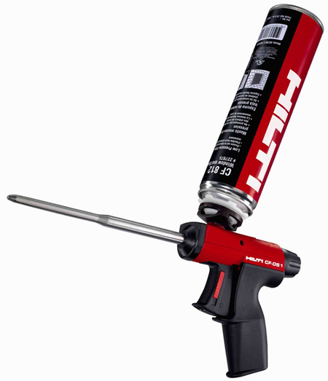
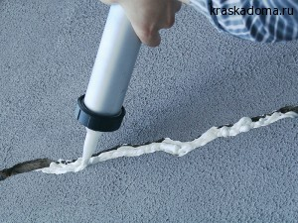
5. Монтажная пена:
Поставщик: компания Hilti.
На примере баллона емкостью 750 мл.

- Формула расчета:
(S : b) х 30 : 750, где
S - общее количество квадратных метров стеновых или кровельных панелей, кв.м.;
b - ширина сэндвич-панелей, стеновая - 1150, кровельная - 1000, мм.;
30 - расход пены на метр погонный панели, мл.
750 - емкость баллона, мл.

- Пример расчета:
Наименование | Общая площадь заказа, м2 | Кол-во пены, баллон | Формула (по приведенному расчету)
Итого, стеновая, толщ. 80 мм, 9003/9003 | 1000.00 | 40 | ОКРВВЕРХ(($F$14/1,15)*30/750;10)
Итого, кровельная, толщ. 100 мм, 9003/9003 | 1000.00 | 40 | ОКРВВЕРХ(($F$15/1)*30/750;10)

- Примечание:
Пена делится на:
1. Профессиональную: предназначена для выполнения большого объема работ. Баллон снабжается монтажным пистолетом с длинным металлическим стволом,
что позволяет проникать даже в самые труднодоступные места;
2. Бытовую (адаптерную): стоит в несколько раз дешевле и предназначена для небольшого объема работ. Баллон снабжается пластиковой трубочкой.
По сезонным показателям бывает:
1. Летней: Температурный диапазон летней пены составляет примерно от +5 до +35 градусов. В отдельных случаях эти показатели могут варьироваться;
2. Зимней: можно наносить на поверхность, если ее температура от -15 до +35 градусов. При этом надо помнить о том, что температура окружающего воздуха влияет на выход пены
(то есть ее объем после расширения) — чем холоднее, тем этот показатель ниже.
Перед применением баллон необходимо нагреть примерно до 10 градусов тепла. Зимой пена застывает очень быстро — несколько суток;
3. Всесезонной: она сравнительно недавно появилась на рынке строительных материалов и подходит для более широкого температурного диапазона по сравнению с ее предшественницами
Нижняя граница температуры обрабатываемой поверхности составляет -10 градусов, верхняя около +40. Она отлично выдерживает изменения температуры от -5 до +40˚С.
По емкости баллона:
1. Самый маленький объем — 300 мл, что соответствует выходу пены до 30 л.
2. Средний объем — 500 мл с выходом пены около 40 л.
3. Самый большой объем — 750 мл с выходом пены до 50 л в среднем.

СГ (СП)
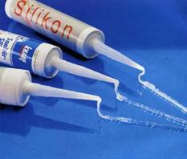
6. Силиконовый герметик (для сэндвич-панелей):
Поставщик: концерн Dao.
На примере баллона емкостью 310 мл.

- Формула расчета:
(S : b) : 10, где
S - общее количество квадратных метров стеновых или кровельных панелей, кв.м.;
b - ширина сэндвич-панелей, стеновая - 1150, кровельная - 1000, мм.;
10 - м.п. с 1 баллона

- Пример расчета:
Наименование | Общая площадь заказа, м2 | Кол-во герметика, баллон | Формула (по приведенному расчету)
Итого, стеновая, толщ. 80 мм, 9003/9003 | 1000.00 | 90 | ОКРВВЕРХ((($F$13/1,15)/10);10)
Итого, кровельная, толщ. 100 мм, 9003/9003 | 1000.00 | 100 | ОКРВВЕРХ((($F$14/1)/10);10)

- Примечание:
Силиконовые герметики бывают следующих видов:
1. Нейтральные: "легко идут на контакт" с металлом. После высыхания- растягиваются до 250% или восстанавливают первоначальную форму в виде обычной гибкой резиновой прокладки;
2. Нейтральные, термостойкие: обладают следующим достоинством - устойчивы к высокой температуре. Используются, например, для герметизации стыков с горячими трубами.
Но стыки батарей нужно герметизировать только с применением хомута, который можно заменить нитью, обработанной этим же герметиком;
3. Кислотные (уксусные, ацетатные): Неприятный резкий запах, исчезающий только при полном высыхании. Нельзя использовать с металлическими конструкциями (гарантировано появление ржавчины).
В основном используются при работе с пластиком и керамическими изделиями. Уксусный герметик дружелюбен к дереву, он не только герметизирует деревянную поверхность, но и одновременно действует
на него как морилка (то есть пропитывает), что помогает надолго сохранить древесину;

УЛ (ЗС)
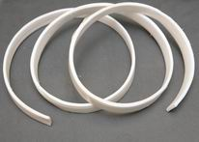
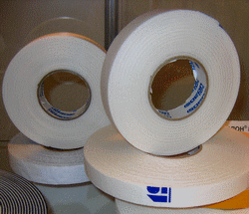
7. Уплотнительная лента (Замковые соединения):
Поставщик: компания Пик.
На примере ленты длиной 5 м.п.

- Формула расчета:
(S : b) : 5, где
S - общее количество квадратных метров стеновых или кровельных панелей, кв.м.;
b - ширина сэндвич-панелей, стеновая - 1150, кровельная - 1000, мм.;
5 - длина рулона уплотнительной ленты, м;

- Пример расчета:
Наименование | Общая площадь заказа, м2 | Кол-во ленты, рулон | Кол-во ленты, м.п. | Формула (по приведенному расчету)
Итого, стеновая, толщ. 80 мм, 9003/9003 | 1000.00 | 180 | 900 | ОКРВВЕРХ((($F$13/1,15)/5);10)
Итого, кровельная, толщ. 100 мм, 9003/9003 | 1000.00 | 200 | 1000 | ОКРВВЕРХ((($F$14/1)/5);10)

- Примечание:
Данные расчет актуален для кровли, т.к для нее всегда необходима улотнительная лента в стык панелей. Уплотнительную ленту для стеновых сэндвич-панелей
следует рассчитывать только по договоренности с менеджером объекта.
Лента поставляется в рулонах по 5 метров в каждом. После получения общего количества рулонов производится расчет в п.м., по которому и происходит заказ.
Уплотнительная лента подразделяется по ширине и зависит от толщины самой сэндвич-панели, например, на стеновую панель в 80 мм.
берется лента шириной в 40 мм. (т.е. делим толщину панели делим пополам). На кровельную панель в 100 мм. подходит лента шириной
в 90 (т.е. делим толщину панели пополам и добавляем 40 мм.- высота гребня панели).

